nível 21 e 22
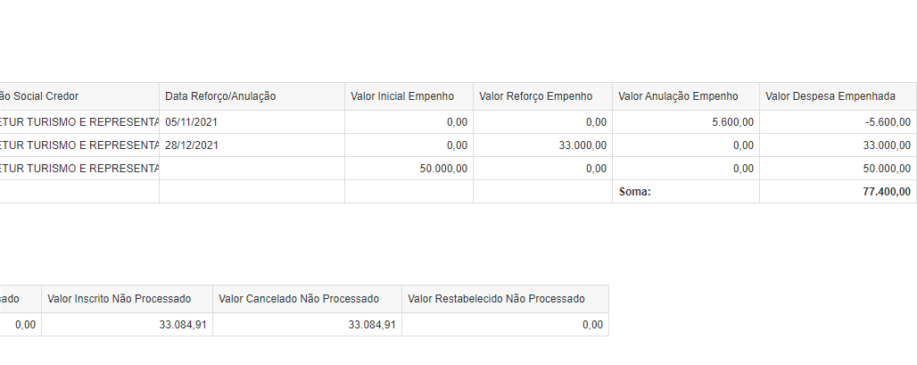
 | TELA ÓRGÃO - nível 1

Ano de Exercício | ContratoConvênio Entrada | Unidade Orçamentária - Código | Unidade Orçamentária - Nome | Valor Despesa Empenhada | Valor Despesa Liquidada | Valor Pago Financeiro | Valor Despesa Liquidada | Valor Pago Não Processado | Valor Pago Processado
2021 | 9288130 | 1491 | SECRETARIA DE ESTADO DE GOVERNO | 658,600,000.00 | 658,600,000.00 | 658,600,000.00
2022 | 9288130 | 1491 | SECRETARIA DE ESTADO DE GOVERNO | 898,950,000.00 | 449,475,000.00 | 449,475,000.00
2021 | 9288132 | 2301 | DEPARTAMENTO DE EDIFICACOES E ESTRADAS DE RODAGEM DO ESTADO DE MINAS GERAIS | 31,712,500.00 | 304,921.11 | 298,993.37
2022 | 9288132 | 2301 | DEPARTAMENTO DE EDIFICACOES E ESTRADAS DE RODAGEM DO ESTADO DE MINAS GERAIS | 42,444,788.03 | 1,470,063.42 | 1,467,256.14 | 209,201.60 | 206,063.58 | 0.00
2021 | 9288133 | 2301 | DEPARTAMENTO DE EDIFICACOES E ESTRADAS DE RODAGEM DO ESTADO DE MINAS GERAIS | 194,781,864.04 | 17,420,115.89 | 15,185,289.02
2022 | 9288133 | 2301 | DEPARTAMENTO DE EDIFICACOES E ESTRADAS DE RODAGEM DO ESTADO DE MINAS GERAIS | 154,036,186.68 | 24,221,868.85 | 22,047,385.42 | 21,386,672.47 | 21,386,159.97 | 2,234,480.48
2021 | 9288134 | 2301 | DEPARTAMENTO DE EDIFICACOES E ESTRADAS DE RODAGEM DO ESTADO DE MINAS GERAIS | 9,453,607.32 | 2,587,841.07 | 2,587,373.46
2022 | 9288134 | 2301 | DEPARTAMENTO DE EDIFICACOES E ESTRADAS DE RODAGEM DO ESTADO DE MINAS GERAIS | 26,697,662.48 | 7,868,643.10 | 7,863,472.92 | 727,410.95 | 726,789.24 | 0.00
2022 | 9288135 | 2441 | AGENCIA REGULADORA DE SERVICOS DE ABASTECIMENTO DE AGUA E DE ESGOTAMENTO SANITARIO DO ESTADO DE MINA | 1,302,676.00 | 88,844.00 | 86,622.90
2021 | 9288137 | 1251 | POLICIA MILITAR DO ESTADO DE MINAS GERAIS | 72,590,835.00 | 309,600.00 | 0.00
2022 | 9288137 | 1251 | POLICIA MILITAR DO ESTADO DE MINAS GERAIS |  |  |  | 2,391,340.00 | 2,391,340.00 | 309,600.00
2021 | 9288138 | 1251 | POLICIA MILITAR DO ESTADO DE MINAS GERAIS | 17,993,976.25 | 6,007,977.17 | 6,007,977.17
2022 | 9288138 | 1251 | POLICIA MILITAR DO ESTADO DE MINAS GERAIS |  |  |  | 6,889,402.08 | 5,530,438.00 | 0.00
2021 | 9288139 | 2431 | AGENCIA DE DESENVOLVIMENTO DA REGIAO METROPOLITANA DE BELO HORIZONTE | 52,225.00 | 52,225.00 | 51,441.63
2022 | 9288139 | 2431 | AGENCIA DE DESENVOLVIMENTO DA REGIAO METROPOLITANA DE BELO HORIZONTE | 731,150.00 | 0.00 | 0.00
2022 | 9288141 | 2201 | INSTITUTO ESTADUAL DO PATRIMONIO HISTORICO E ARTISTICO DE MINAS GERAIS | 163,601.69 | 0.00 | 0.00
2021 | 9288142 | 2371 | INSTITUTO MINEIRO DE AGROPECUARIA | 4,777,756.45 | 369,406.00 | 369,406.00
2022 | 9288142 | 2371 | INSTITUTO MINEIRO DE AGROPECUARIA | 1,314,777.80 | 7,799.00 | 7,799.00 | 4,241,315.45 | 4,241,315.45 | 0.00
2021 | 9288143 | 1101 | OUVIDORIA-GERAL DO ESTADO DE MINAS GERAIS | 42,500.00 | 42,500.00 | 42,350.00
2022 | 9288143 | 1101 | OUVIDORIA-GERAL DO ESTADO DE MINAS GERAIS | 354,704.83 | 196,901.58 | 197,396.72
2021 | 9288144 | 1511 | POLICIA CIVIL DO ESTADO DE MINAS GERAIS | 3,672,539.07 | 0.00 | 0.00
2022 | 9288144 | 1511 | POLICIA CIVIL DO ESTADO DE MINAS GERAIS |  |  |  | 3,672,539.07 | 3,228,125.26 | 0.00
2021 | 9288145 | 1511 | POLICIA CIVIL DO ESTADO DE MINAS GERAIS | 1,108,000.00 | 0.00 | 0.00
2022 | 9288145 | 1511 | POLICIA CIVIL DO ESTADO DE MINAS GERAIS |  |  |  | 0.00 | 0.00 | 0.00
2021 | 9288150 | 1251 | POLICIA MILITAR DO ESTADO DE MINAS GERAIS | 10,650,450.00 | 0.00 | 0.00
2022 | 9288150 | 1251 | POLICIA MILITAR DO ESTADO DE MINAS GERAIS |  |  |  | 0.00 | 0.00 | 0.00
2021 | 9288152 | 1271 | SECRETARIA DE ESTADO DE CULTURA E TURISMO | 3,738,079.68 | 3,104,994.77 | 2,894,994.77
2022 | 9288152 | 1271 | SECRETARIA DE ESTADO DE CULTURA E TURISMO | 592,276.07 | 80,589.84 | 80,089.84 | 600,000.00 | 0.00 | 0.00
2021 | 9288155 | 1521 | CONTROLADORIA-GERAL DO ESTADO | 3,816,747.50 | 3,736,747.50 | 3,736,747.50
2022 | 9288155 | 1521 | CONTROLADORIA-GERAL DO ESTADO |  |  |  | 0.00 | 0.00 | 0.00
2022 | 9288168 | 1401 | CORPO DE BOMBEIROS MILITAR DO ESTADO DE MINAS GERAIS | 0.00 | 0.00 | 0.00
2021 | 9288169 | 1401 | CORPO DE BOMBEIROS MILITAR DO ESTADO DE MINAS GERAIS | 1,581,146.38 | 0.00 | 0.00
2022 | 9288169 | 1401 | CORPO DE BOMBEIROS MILITAR DO ESTADO DE MINAS GERAIS |  |  |  | 66,050.18 | 41,439.58 | 0.00
2021 | 9288176 | 1081 | ADVOCACIA GERAL DO ESTADO | 6,541,488.95 | 0.00 | 0.00
2022 | 9288176 | 1081 | ADVOCACIA GERAL DO ESTADO | 1,443,028.29 | 0.00 | 0.00 | 4,216,967.21 | 4,213,717.31 | 0.00
2021 | 9288178 | 1301 | SECRETARIA DE ESTADO DE INFRAESTRUTURA E MOBILIDADE | 3,732,522.15 | 3,732,522.15 | 3,628,753.38
2022 | 9288178 | 1301 | SECRETARIA DE ESTADO DE INFRAESTRUTURA E MOBILIDADE | 56,849,611.16 | 56,849,611.16 | 3,136,563.79 | 0.00 | 0.00 | 103,768.77
2021 | 9288181 | 1451 | SECRETARIA DE ESTADO DE JUSTICA E SEGURANCA PUBLICA | 99,175.00 | 0.00 | 0.00
2022 | 9288181 | 1451 | SECRETARIA DE ESTADO DE JUSTICA E SEGURANCA PUBLICA |  |  |  | 99,175.00 | 99,175.00 | 0.00
2021 | 9288182 | 1251 | POLICIA MILITAR DO ESTADO DE MINAS GERAIS | 345,898.72 | 0.00 | 0.00
2022 | 9288182 | 1251 | POLICIA MILITAR DO ESTADO DE MINAS GERAIS |  |  |  | 0.00 | 0.00 | 0.00
2022 | 9288185 | 2431 | AGENCIA DE DESENVOLVIMENTO DA REGIAO METROPOLITANA DE BELO HORIZONTE | 541,172.66 | 60,130.30 | 59,228.35
2022 | 9288187 | 2101 | INSTITUTO ESTADUAL DE FLORESTAS | 340,000.00 | 0.00 | 0.00
2021 | 9288191 | 2301 | DEPARTAMENTO DE EDIFICACOES E ESTRADAS DE RODAGEM DO ESTADO DE MINAS GERAIS | 1,563,648.73 | 688,810.99 | 661,258.58
2022 | 9288191 | 1501 | SECRETARIA DE ESTADO DE PLANEJAMENTO E GESTAO | 186,942.27 | 155,924.00 | 155,924.00
2022 | 9288191 | 2301 | DEPARTAMENTO DE EDIFICACOES E ESTRADAS DE RODAGEM DO ESTADO DE MINAS GERAIS | 8,225,728.46 | 1,946,116.89 | 1,888,279.68 | 218,765.74 | 210,075.11 | 0.00
2022 | 9288195 | 1371 | SECRETARIA DE ESTADO DE MEIO AMBIENTE E DESENVOLVIMENTO SUSTENTAVEL | 105,499.50 | 58,999.50 | 0.00
2022 | 9288196 | 1511 | POLICIA CIVIL DO ESTADO DE MINAS GERAIS | 500,000.00 | 393,364.60 | 0.00
2022 | 9288210 | 1221 | SECRETARIA DE ESTADO DE DESENVOLVIMENTO ECONOMICO | 141,392.43 | 0.00 | 0.00
2022 | 9288211 | 1221 | SECRETARIA DE ESTADO DE DESENVOLVIMENTO ECONOMICO | 0.00 | 0.00 | 0.00
2021 | 9288212 | 1915 | PARTICIPACAO NO AUMENTO DO CAPITAL SOCIAL DE EMPRESAS | 2,050,000,000.00 | 0.00 | 0.00
2022 | 9288212 | 1915 | PARTICIPACAO NO AUMENTO DO CAPITAL SOCIAL DE EMPRESAS |  |  |  | 0.00 | 0.00 | 0.00
2021 | 9288213 | 1501 | SECRETARIA DE ESTADO DE PLANEJAMENTO E GESTAO | 366,064.00 | 0.00 | 0.00
2022 | 9288213 | 1371 | SECRETARIA DE ESTADO DE MEIO AMBIENTE E DESENVOLVIMENTO SUSTENTAVEL | 155,788.00 | 0.00 | 0.00
2022 | 9288213 | 1501 | SECRETARIA DE ESTADO DE PLANEJAMENTO E GESTAO | 1,633,936.00 | 908,480.00 | 885,767.99 | 70,808.00 | 69,037.80 | 0.00
 |  |  | Soma: | 4,273,931,946.59 | 1,240,739,997.89 | 1,181,415,371.63 | 44,789,647.75 | 42,343,676.30 | 2,647,849.25

9288191 | empenho 14
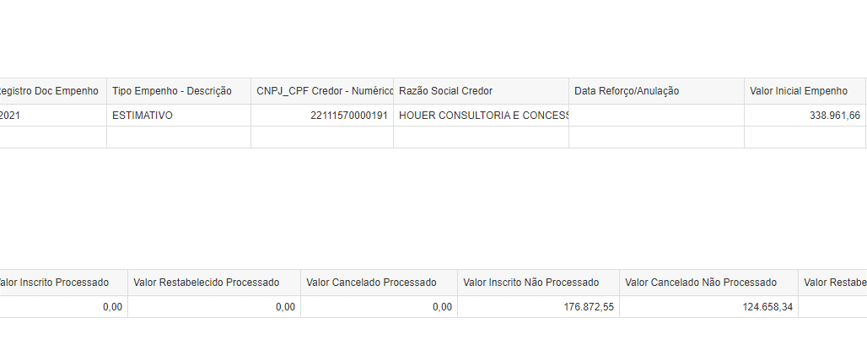

9288152 | empenho 1

empenho 147
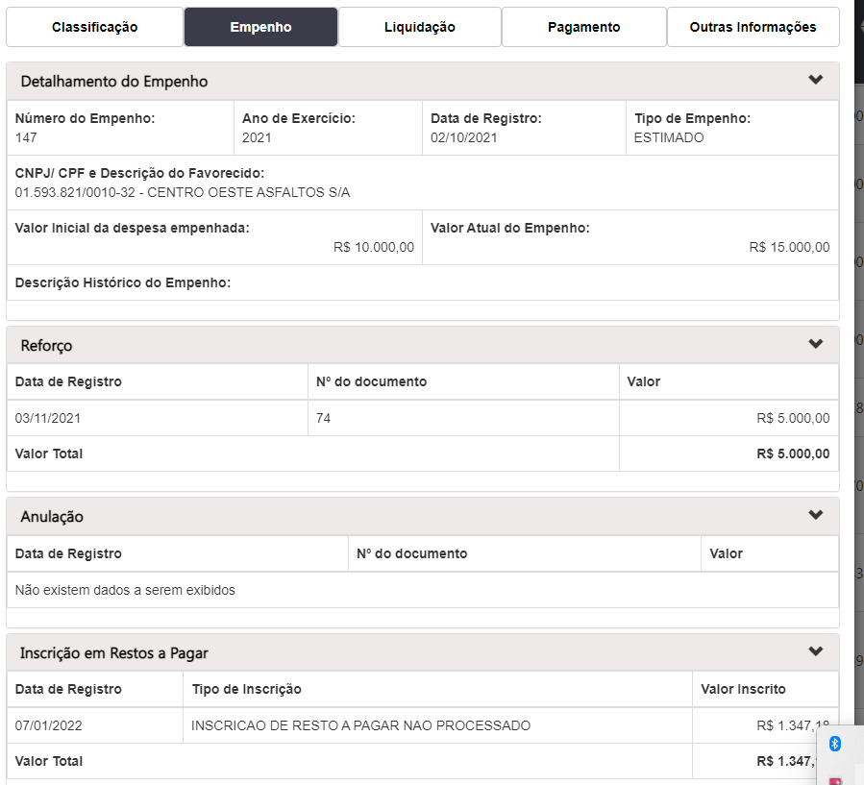
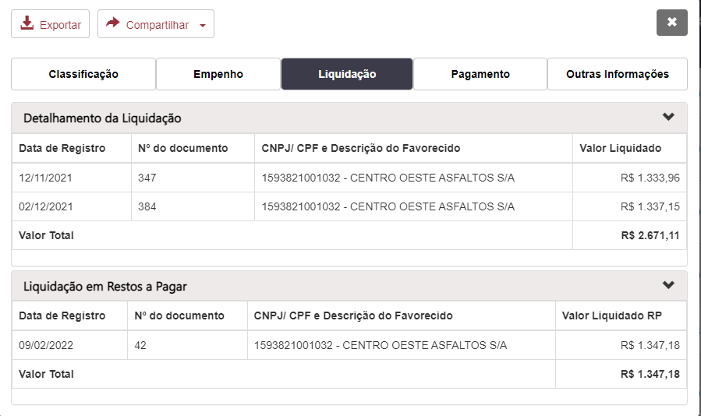
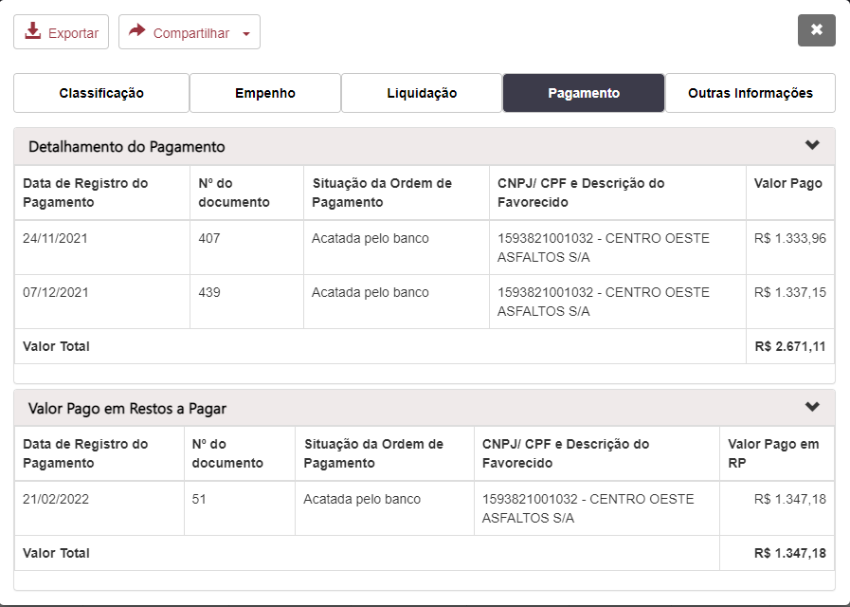
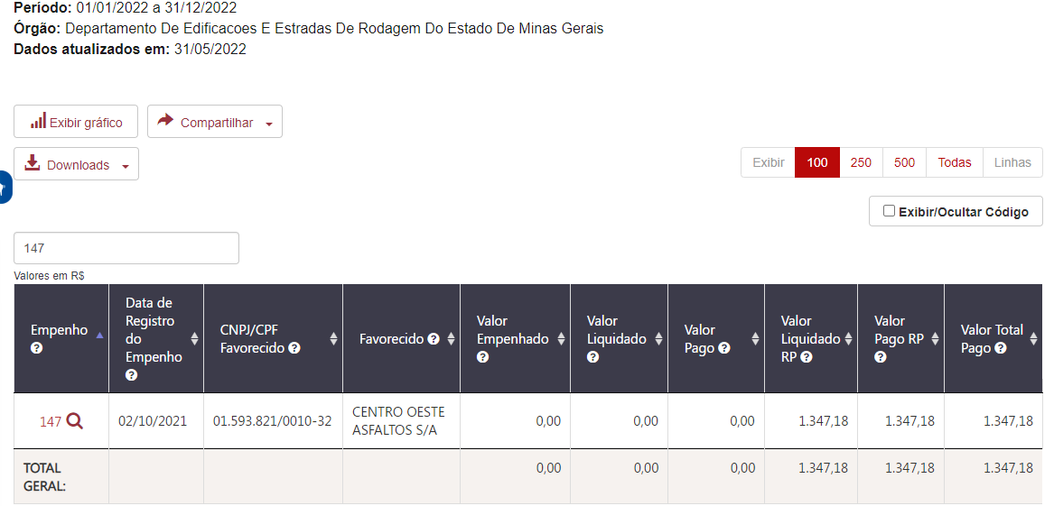
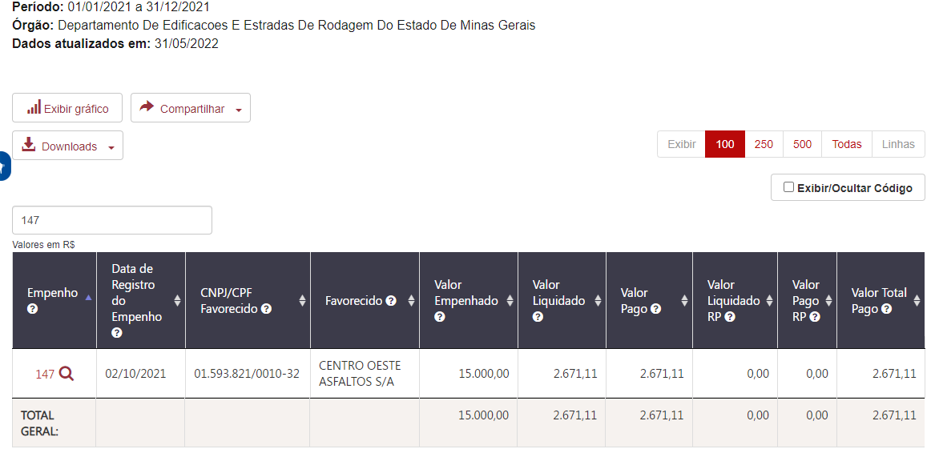
Empenho | Data de Registro do Empenho | CNPJ/CPF Favorecido | Favorecido | Valor Empenhado | Valor Liquidado | Valor Pago | Valor Liquidado RP | Valor Pago RP | Valor Total Pago
147 | 2021-10-02 | 01.593.821/0010-32 | CENTRO OESTE ASFALTOS S/A | 15,000.00 | 2,671.11 | 2,671.11 | 1,347.18 | 1,347.18 | 1,347.18 | 4,018.29

